INSCRIPCION TORNEOS
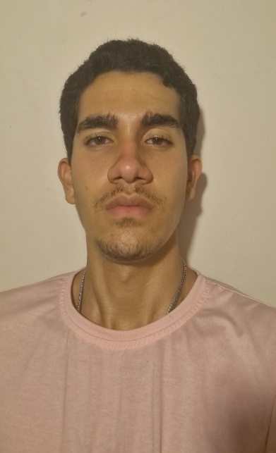
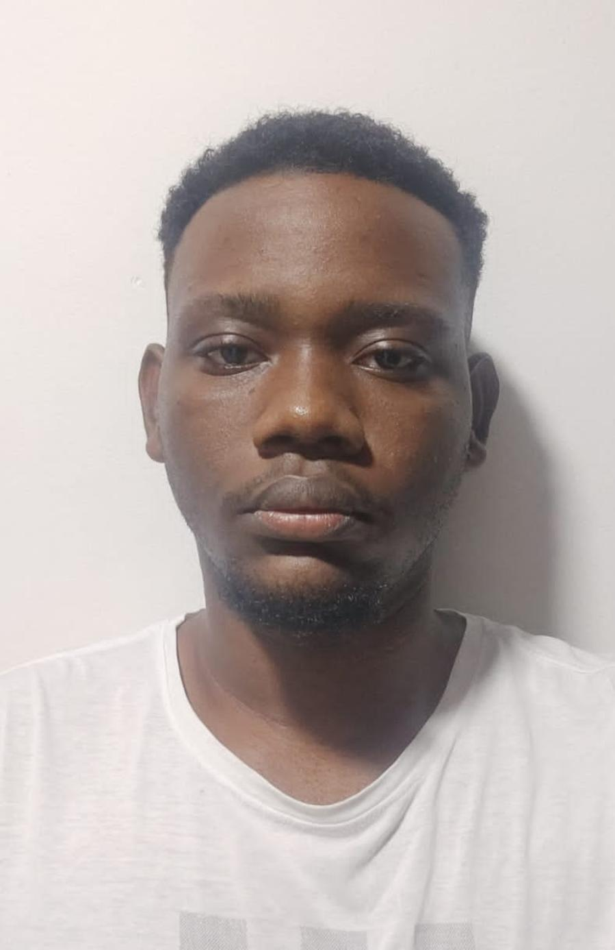
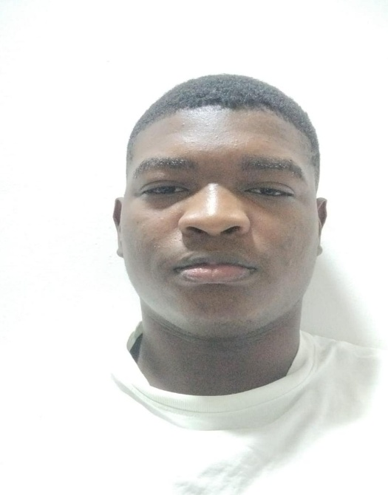
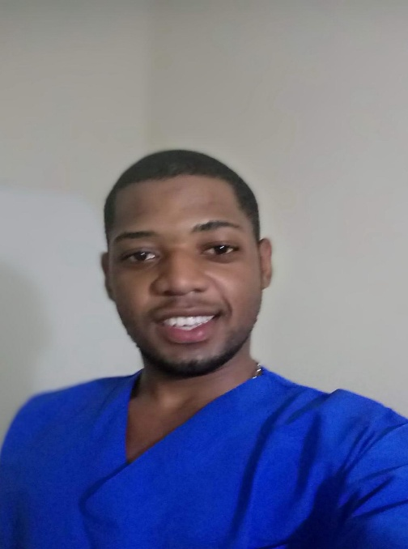
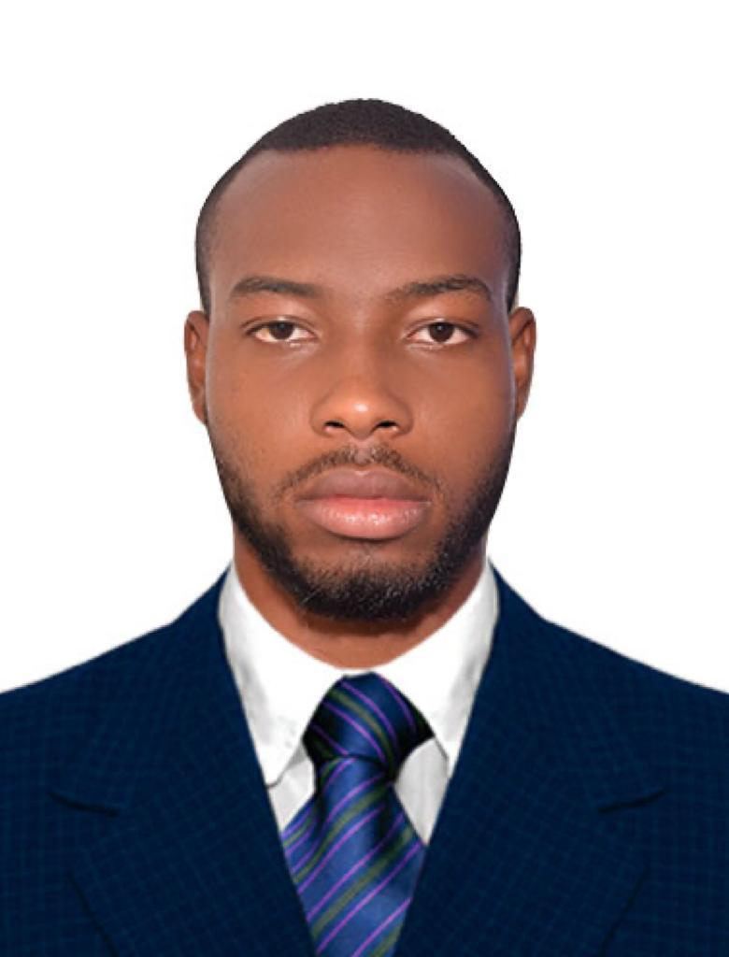
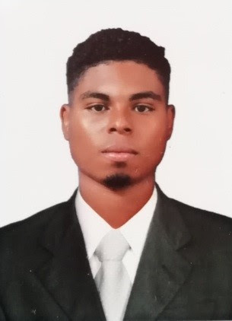
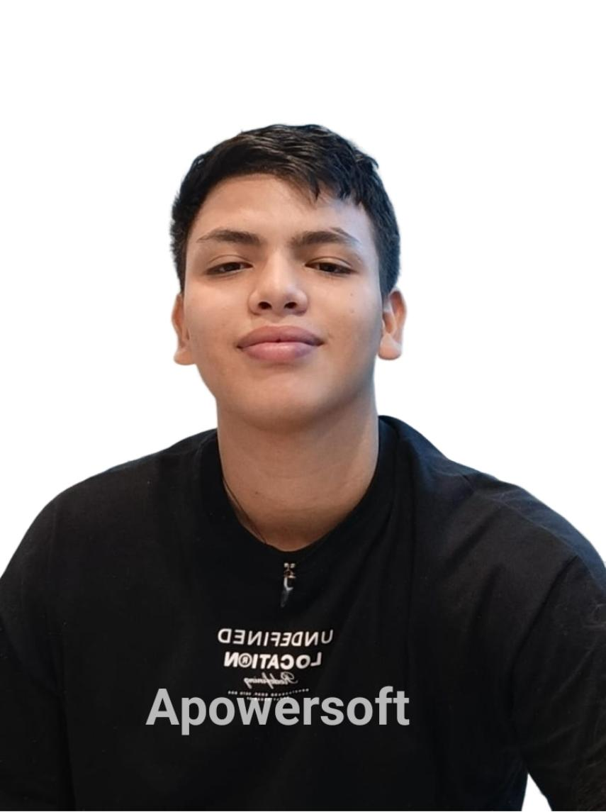
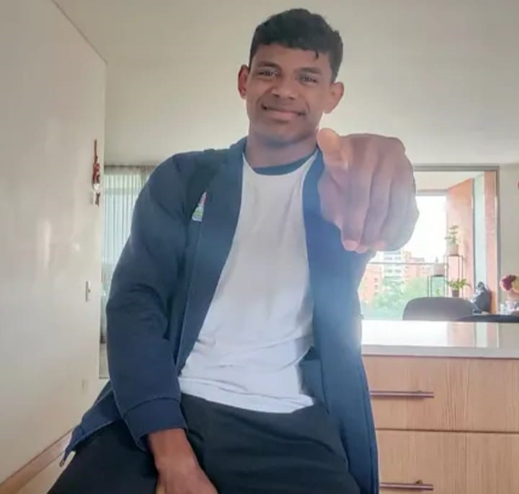
Gustavo Adolfo
 | ACTIVIDAD |  |  |  |  |  | VIGENCIA

DEPORTE |  | COMUNA |  | RAMA |  |  | NOMBRE DEL EQUIPO |  |  |  |  |  |  |  | CATEGORIA | FECHA
Baloncesto |  | 9 |  | Masculino |  |  | TITANES Del Solar |  |  |  |  |  |  |  | libre | 2025-05-17
No | NOMBRES | APELLIDOS | SEXO | NACIMIENTO DD/MM/AA | EDAD | TIPO DOC | NUMERO DOCUMENTO | FECHA DE EXPEDICIÓN DEL DI. DD/MM/AA | ESTRATO | MUNICIPIO DE RESIDENCIA | ZONA (URBNO-RURAL) | BARRIO VEREDA | TELEFONO DE CONTACTO | DIRECCIÓN COMPLETA | CORREO ELECTRÓNICO | EPS | OCUPACION | ORIENTACION SEXUAL | IDENTIDAD DE GENERO | ULTIMO NIVEL ACADEMICO ALCANZADO | TIPO DE ESTABLECIMIENTO (OFICIAL-PRIVADO-NO APLICA) | INSTITUCION EDUCATIVA | ETNIA | DESPLAZADO/TIPO (DECLARANTE-DECLARANTE CON RECONOMIENTO) | ¿PERSONA CON DISCAPACIDAD? | ¿QUÉ TIPO DE DISCAPACIDAD? | SUBTIPO DE DISCAPACIDAD | JEFE CABEZA DE FAMILIA
1 | Miguel Angel | Montoya Moreno | M | 03/06/2007 | 18 | CÉDULA DE CIUDADANÍA | 1020112740 | 03/07/2025 | 2 | Medellín | URBANO | Buenos Aires | 3244805929 | cll 45 ab # 11 c 23 | montoyita913@gmail.com | SALUD TOTAL | deportista | heterosexual | hombre | basica secundaria | OFICIAL | ie santa elena | afrocolombiano |  | NO | N/A | N/A | no
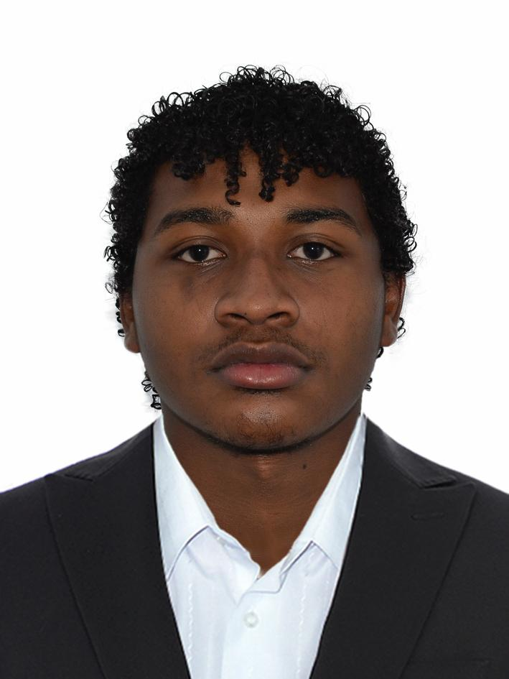
2 | Hans Sebastian | Velasques Cordoba | M | 01/08/2006 | 19 | CÉDULA DE CIUDADANÍA | 1033179127 | 01/12/2024 | 3 | Medellín | URBANO | Boston | 6044697565 | crr 32 # 54 70 | haseveco@gmail.com | SURA | deportista | heterosexual | hombre | bachillerato | OFICIAL | ie javiera londoño | afrocolombiano |  | NO | N/A | N/A | no | FOTO 1 | FOTO 2 | FOTO 3 | FOTO 4 | FOTO 5 | FOTO 6 | FOTO 7 | FOTO 8
3 | Johan Manuel | Mosquera Bermúdez | M | 30/04/2006 | 19 | CÉDULA DE CIUDADANÍA | 10777435517 | 06/05/2024 | 4 | Medellín | URBANO | Buenos Aires | 3226813423 | crr 13 # 49 19 | johanmanuelmosquera86@gmail.com | NUEVA EPS S.A. | deportista | heterosexual | hombre | Bachillerato | PRIVADO | ie divino salvador | afrocolombiano |  | NO | N/A | N/A | no
4 | Jhovany | Ledezma Rentería | M | 08/09/1997 | 28 | CÉDULA DE CIUDADANÍA | 1017249980 | 09/02/2015 | 3 | Medellín | URBANO | Buenos Aires | 3244660711 | crr 16 C # 46 C 24 | Geovanni.gslr@gmail.com | SALUD TOTAL | instrumentador quirúrgico | heterosexual | hombre | pregrado | OFICIAL | ie nuestra señora de la candelaria | afrocolombiano |  | NO | N/A | N/A | no
5 |  |  |  |  | 126
6 | Diego | Gamboa Parra | M | 30/10/1999 | 25 | CÉDULA DE CIUDADANÍA | 1017275255 | 11/07/2017 | 3 | Medellín | URBANO | Belén | 3136287897 | cll 7 # 83 31 | dgp1999@hotmail.com | NUEVA EPS S.A. | ingeniero telemático | heterosexual | hombre | pregrado | OFICIAL | ie miraflorez | afrocolombiano |  | NO | N/A | N/A | no
6 | Diego | Valencia | M | 30/10/2002 | 20 | CÉDULA DE CIUDADANÍA | 1040350348 | 11/07/2020 | 3 | Medellín | URBANO | Belén | 3136287897 | cll 7 # 83 31 | dgp1999@hotmail.com | NUEVA EPS S.A. | deportista | heterosexual | hombre | pregrado | OFICIAL | ie miraflorez | afrocolombiano |  | NO | N/A | N/A | no
8 | Yesman Anyelo | Arango Salas | M | 24/07/2024 | 18 | CÉDULA DE CIUDADANÍA | 1044150376 | 24/07/2024 | 3 | Medellín | URBANO | Buenos Aires | 3246610296 | crr 20b # 45c 120 | anyeloaarango3@gmail.com | SURA | deportista | heterosexual | hombre | bachillerato | OFICIAL | ie arzobispo tulio botero salazar | blanca |  | NO | N/A | N/A | no
9 | Heider Stiven | Cordoba Machado | M | 19/12/2000 | 24 | CÉDULA DE CIUDADANÍA | 1193117745 | 23/01/2019 | 2 | Medellín | URBANO | Buenos Aires | 3113937536 | crr 12 # 35 27 | heyderkstivenc@gmail.com | SURA | deportista | heterosexual | hombre | bachillerato | OFICIAL | ie asamblea departamental | afrocolombiano |  | NO | N/A | N/A | no | FOTO 9 | FOTO 10 | FOTO 11 | FOTO 12 | FOTO 13 | FOTO 14 | FOTO 15 | FOTO 16
10 | Ronier | Genez | M | 04/04/1999 | 26 | CÉDULA DE CIUDADANÍA | 1017269894 | 17/05/2016 | 2 | Medellín | URBANO | Buenos Aires | 3103511905 | Cll 47 # 31-27 | roniergenez@hotmail.com | SURA | Mecanico | heterosexual | hombre | pregrado | OFICIAL | ucc | afrocolombiano |  | NO | N/A | N/A | no
11 | César | Arboleda | M | 13/10/1997 | 27 | CÉDULA DE CIUDADANÍA | 1077476655 | 21/01/2016 | 3 | Medellín | URBANO | Buenos Aires | 3103511905 | Cll 47 # 31-27 | ceapflw97@gmail.com | NUEVA EPS S.A. | Programador | heterosexual | hombre | técnico | OFICIAL | SENA | afrocolombiano |  | NO | N/A | N/A | Si
12 |  |  |  |  | 126 |  |  |  |  |  |  |  |  |  |  |  |  |  |  |  |  |  |  |  |  |  | N/A |  |  |  |  |  | 0 - 5 | 0 | 0 | 0
13 |  |  |  |  | 126 |  |  |  |  |  |  |  |  |  |  |  |  |  |  |  |  |  |  |  |  |  |  |  |  |  |  |  | 6-12 | 0 | 0 | 0
14 |  |  |  |  | 126 |  |  |  |  |  |  |  |  |  |  |  |  |  |  |  |  |  |  |  |  |  |  |  |  |  |  |  | 13-17 | 0 | 0 | 0
15 |  |  |  |  | 126 |  |  |  |  |  |  |  |  |  |  |  |  |  |  |  |  |  |  |  |  |  |  |  |  |  |  |  | 18 -28 | 0 | 11 | 11
16 |  |  |  |  | 126 |  |  |  |  |  |  |  |  |  |  |  |  |  |  |  |  |  |  |  |  |  |  |  | FOTO 17 | FOTO 18 |  |  | 29 -54 | 0 | 0 | 0
17 |  |  |  |  | 126 |  |  |  |  |  |  |  |  |  |  |  |  |  |  |  |  |  |  |  |  |  |  |  |  |  |  |  | 55 o MÁS | 0 | 0 | 0
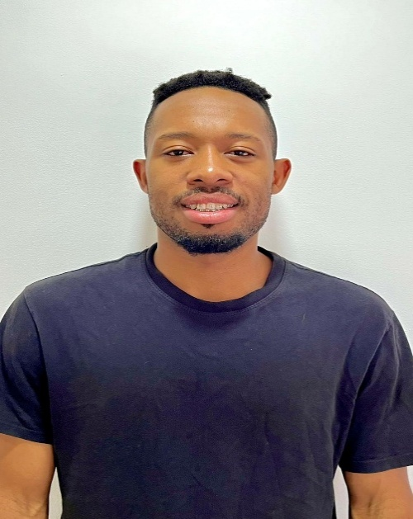
18 |  |  |  |  | 126 |  |  |  |  |  |  |  |  |  |  |  |  |  |  |  |  |  |  |  |  |  |  |  |  |  |  |  | TOTAL INSCRITOS | 0 | 11 | 11
DT | César | Arboleda | M | 13/10/1997 | 27 | CÉDULA DE CIUDADANÍA | 1077476655 | 21/01/2016 | 3 | Medellín | URBANO | Buenos Aires | 3103511905 | Cll 47 # 31-27 | ceapflw97@gmail.com | NUEVA EPS S.A. | Programador | heterosexual | hombre | técnico | OFICIAL | SENA | afrocolombiano |  | NO | N/A | N/A | Si
AS |  |  |  |  | 126
DEL |  |  |  |  | 126
 |  |  |  |  | 125

